画面遷移フロー
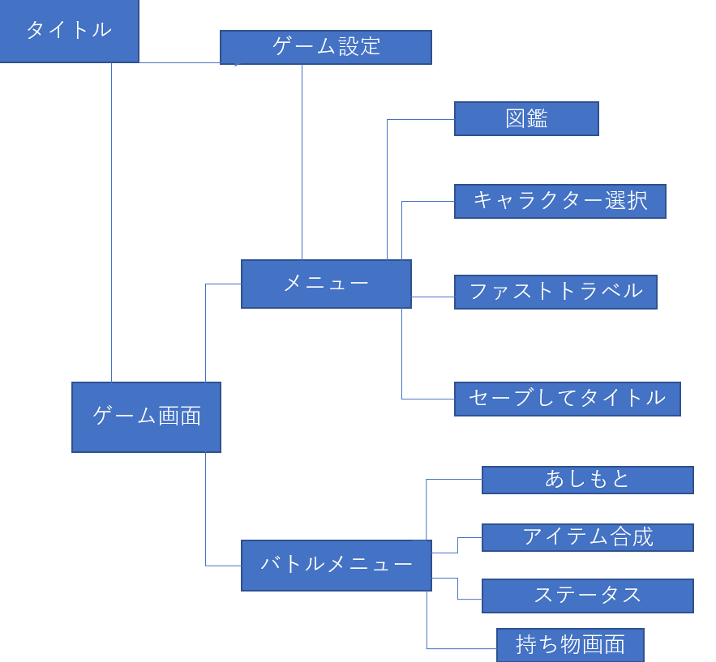
画面遷移フロー

